COMPREENSÃO
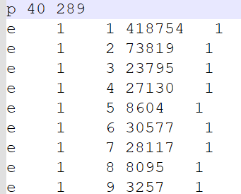
dataset 03 (.*xlsx) |  |  |  |  |  | dataset 01 (.*txt) | dataset 02 (.*txt)
Order Date | Customer ID | Product Name | Category | Quantity | Sales | Não consigo identificar as colunas / linhas | Não consigo identificar as colunas / linhas

